一括送信CSV入力例
No(必須)※1から連番で記入 | 送信先1_署名順(必須) | 送信先1_法人名 | 送信先1_担当者(必須) | 送信先1_メールアドレス(必須) | 送信先１_SMS | 送信先１_電話番号取得日 | 送信先1_コメント(200字以内) | 送信先1_署名方法(1:実印タイプ 2:契約印タイプ)(必須) | 送信先1_アクセスコード(半角英数字記号40字以内) | 送信先１_アクセスコード送信先SMS電話番号 | 送信先1_署名者変更許可(1:許可する) | 送信先１_ファイル添付(1:依頼する) | 送信先１_ファイル添付必須(1:必須) | 送信先１_ファイル添付依頼コメント | 送信先2_署名順(必須) | 送信先2_法人名 | 送信先2_担当者(必須) | 送信先2_メールアドレス(必須) | 送信先2_コメント(200字以内) | 送信先2_署名方法(1:実印タイプ 2:契約印タイプ)(必須) | 送信先2_アクセスコード(半角英数字記号40字以内) | 送信先2_署名者変更許可(1:許可する) | 差込み用ラベル①（契約期間） | 差込み用ラベル②（金額） | 契約／取引日 | 契約満了日 | 契約／取引金額 | 保管場所 | 備考１ | 備考２ | 備考３
1 | 1 |  | 自社A | 自社@xxx.com | 09011112222 |  |  | 2 |  | 09011112222 | 1 | 1 | 1 |  | 2 |  | 相手A | A社@xxx.com |  | 2 |  |  | １年間 | 10,000円 | 2021-01-01 | 2021-12-31 | 10,000 | ×× | ●● | ■■ | ▲▲
2 | 1 |  | 自社A | 自社@xxx.com |  |  |  | 2 |  |  |  |  |  |  | 2 |  | 相手B | B社@xxx.com |  | 2 |  |  | ６か月 | 5,000円
3 | 1 |  | 自社A | 自社@xxx.com |  |  |  | 2 |  |  |  |  |  |  | 2 |  | 相手C | C社@xxx.com |  | 2 |  |  | ３か月 | 50,000円
4 | 1 |  | 自社A | 自社@xxx.com |  |  |  | 2 |  |  |  |  |  |  | 2 |  | 相手D | D社@xxx.com |  | 2 |  |  | １年間 | 30,000円
 |  |  |  |  | ↑SMS送信機能のオプション利用時のみ、この２項目及び 「送信先１_アクセスコード送信先SMS電話番号」がCSVに表示↑ |  |  |  |  |  |  | ↑本人確認パックのオプション利用時のみ、この3項目がCSVに表示↑ |  |  |  |  |  |  |  |  |  |  | ↑差込み項目を設定した場合に該当項目がCSVファイルに追加されます↑ |  | ↑必要に応じて入力します↑
一括送信の為、必要数分を連番にします（半角数字） 数字を余分に加えると送信時にエラーとなるため必要分だけの入力に留めます | 署名順設定です（半角数字） この順番で署名依頼メールが届きます | 送信先の社名を入力 | 送信先の担当者氏名を入力 送信時に自動的に敬称が入るため「様」は不要です | 送信先1のメールアドレスです | SMS送信する電話番号です ※ここを入力した時に限り、E列は入力必須ではなくなります メールアドレスか電話番号どちらかを入力します | YYYY/MM/DDで入力 入力した日付以降に該当番号が休止した経歴がある際は送信ストップする機能です | 署名依頼メール本文内に反映されます | 署名依頼方式を選択します | 相手が文書を確認する際にパスワード入力を必要とします | アクセスコードをSMSで送信したい場合、電話番号を入力します | 相手側で、署名依頼を転送できるか設定します | ファイル添付を依頼する際に設定します | ファイル添付を「必須」にします | 署名時、ファイルをアップロードする際に 入力した項目が反映されます | 署名順設定です ここからは2人目の署名者の設定項目が続きます 1人目と同様に設定していきます | 送信先の社名を入力 | 送信先の担当者氏名を入力 送信時に自動的に敬称が入るため「様」は不要です | 送信先2のメールアドレスです | 署名依頼メール本文内に反映されます | 署名依頼方式を選択します | 相手が文書を確認する際にパスワード入力を必要とします | 相手側で、署名依頼を転送できるか設定します | 追加設定した差込用の内容を入力します（自由記述） テンプレート登録時に差込み項目を「必須」としている場合はこの入力欄は必須となります。 | 追加設定した差込用の内容を入力します（自由記述） テンプレート登録時に差込み項目を「必須」としている場合はこの入力欄は必須となります。 | YYYY/MM/DDで入力 | YYYY/MM/DDで入力 | 自由記述 | 自由記述 | 自由記述 | 自由記述 | 自由記述
＜送信イメージ＞ 連番1：自社-A社 連番2：自社-B社 連番3：自社-C社 連番4：自社-D社 ※二社間署名を別途4社へ送信 | 署名順「1」という意味合い 1の方の署名が終わると2の方に 署名依頼メール通知が流れます |  | 例：ここでは自社担当者の名前 | 例：自社-他社 の二社間の場合、ここは自社アドレスにしておきます | E列 もしくはF列のどちらかを入力します CSVファイル上で先頭の0が消える場合は、 0の前に(') コーテーションを付けてください |  | 署名相手にお伝えしたいコメントがある場合に入力します 例：○○までに作業をお願い致します | 実印タイプ での送信時：1 契約印タイプでの送信時：2 ※半角数字のみ入力します 例：契約印タイプでの依頼を行う際は「2」 | 半角英数記号 40文字まで ここに入力した場合はアクセスコードが設定されます。 署名依頼を受け取った相手が文書を開こうとした際に入力要求され、コード入力しないと内容を確認できません。 アクセスコードはＧＭＯサインから送信されませんので、電話やメールなど別手段で相手へお伝え下さい | CSVファイル上で先頭の0が消える場合は、 0の前に(') コーテーションを付けてください | 設定時は半角数字で１のみ入力します ここで「1」入力して許可しておくと、 署名依頼を受け取った相手側で、 自分で署名するか、他担当者へ依頼（転送） するかを選択できるようになります 相手担当者が署名権限を有する方か分からない時などに設定しておくと相手側で署名依頼を転送して権限のある方に署名を回して頂くことができます |  | 「1」を設定するとファイル添付を必須化することが出来ます。 ファイル添付がない場合は、エラーになります。 この項目をブランクにした場合は、 ファイル添付は「任意」となります。 |  | 署名順「2」という意味合いの2です |  | 例：ここでは相手先の担当者の氏名を設定しています | 例：自社-他社 の二社間署名として、ここは他社アドレスにしています 第１署名者：自社 （送信先１） 第２署名者：他社 （送信先２） |  | 実印タイプ での送信時：1 契約印タイプでの送信時：2 ※半角数字のみ入力します 例：契約印タイプでの依頼を行う際は「2」 |  |  | 例：今回は「差込み用ラベル①（契約期間）」と設定しています | 例：今回は「差込み用ラベル②（金額）」と設定しています | 文書詳細情報内に自動反映させたい場合に入力します 文書管理メニューから、後で手入力や編集する事も可能
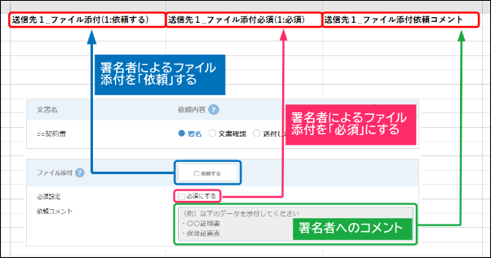
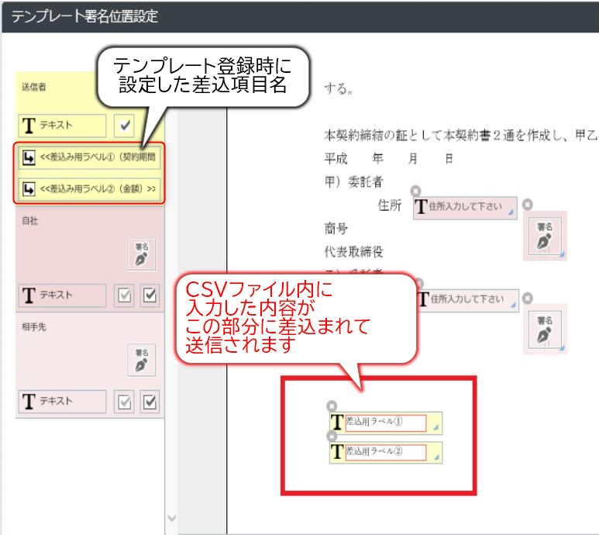
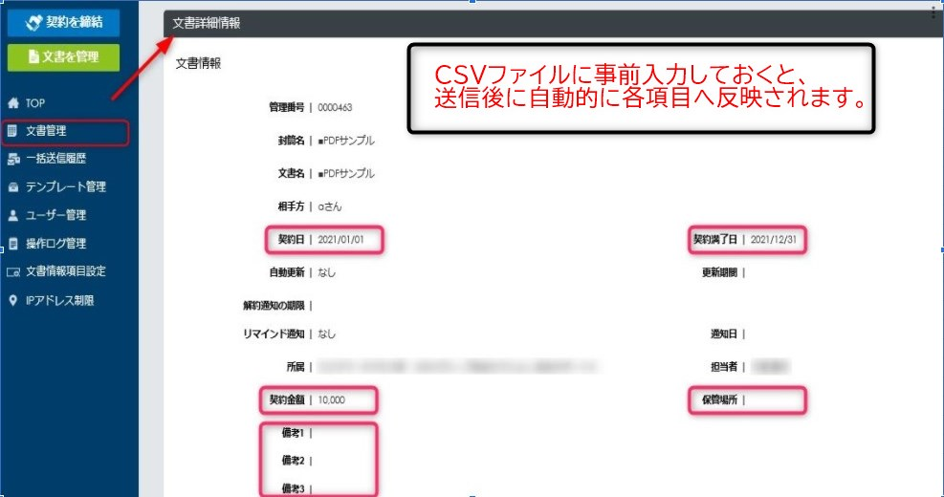
当サンプルは記入例のサンプルです。 実際のCSVファイルの中身は作成したテンプレート内容が反映されたものとなるため 当ファイルを流用しても送信時にエラーとなるためご注意ください

